INSTRUÇÕES
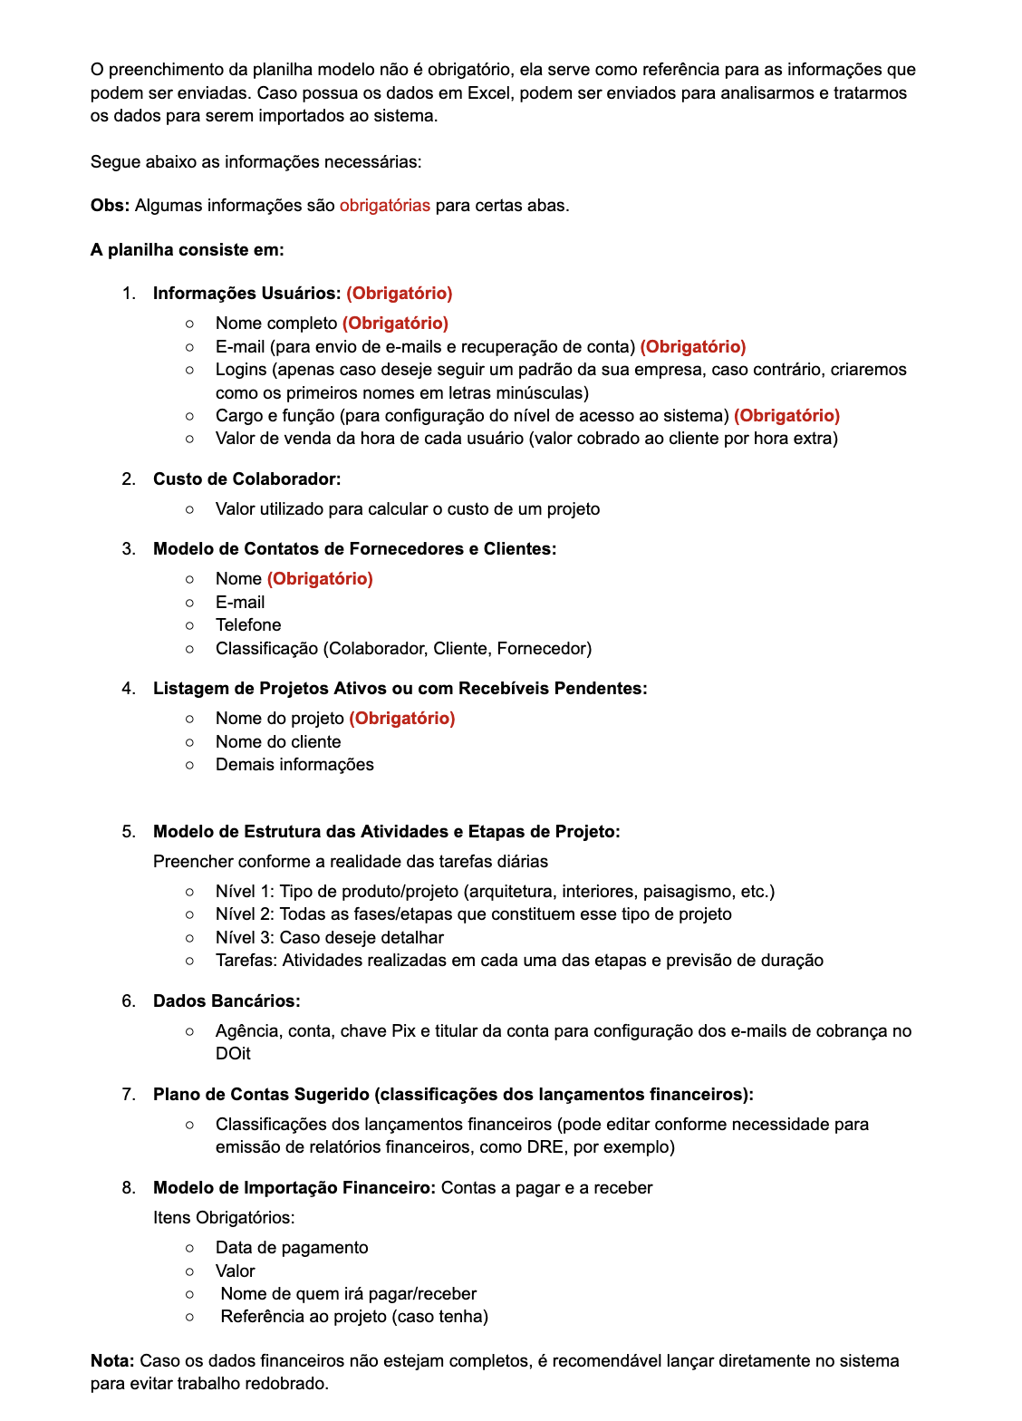

MODELO ESTRUTURA DE ATIVIDADES
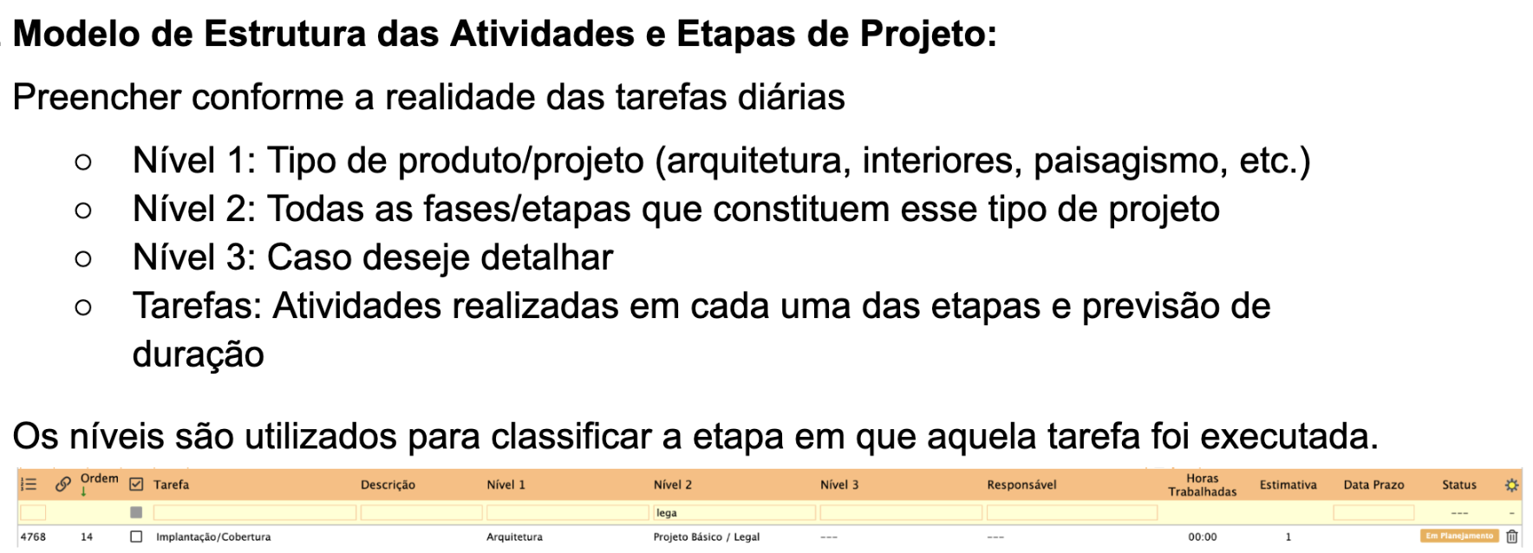
Nivel 1 | Nivel 2 | Tarefas | Horas Estimadas para finalização de cada tarefa
Arquitetura | Aceite de Proposta | Reunião de aproximação | 1h
 |  | Elaboração de proposta | 1h
 |  | Reunião de apresentação de proposta | 1h
 |  | Assinatura de contrato | 1h

 | Condições Existentes, Levantamento | Levantamento In Loco | 1h
 |  | Levantamento CAD | 1h

 | Estudo Preliminar / Projeto | Reunião de briefing | 1h
 |  | Análises Iniciais ( programa de necessidades, entorno, acessos, implantação, insolacão, levantamento planialtimétrico) | 1h
 |  | Pesquisa | 1h
 |  | Estudo de layout | 1h
 |  | Estudo de volumetria | 1h
 |  | Concepção de 3D | 1h
 |  | Renderização | 1h

 | Projeto Básico / Legal | Implantação/Cobertura | 1h
 |  | Plantas Baixas | 1h
 |  | Cortes | 1h
 |  | Elevações | 1h
 |  | Tabela de areas | 1h
 |  | Tabela de esquadrias | 1h
 |  | Diagrama de áreas | 1h

 | Projeto Executivo | Implantação/Cobertura | 1h
 |  | Plantas baixas | 1h
 |  | Planta de forro / luminotécnico | 1h
 |  | Planta de pontos elétricos | 1h
 |  | Planta de pontos hidráulicos | 1h
 |  | Planta de paginação de pisos | 1h
 |  | Planta de rodapés | 1h
 |  | Planta de ar condicionado | 1h
 |  | Proj. pavimento técnico | 1h
 |  | Cortes | 1h
 |  | Elevações | 1h
 |  | Detalhes construtivos | 1h
 |  | Detalhamento de esquadrias | 1h

 | Projeto de Personalização | Pesquisa | 1h
 |  | Renderização | 1h
 |  | Estudo de layout | 1h
 |  | Concepção de 3D | 1h
 |  | Renderização | 1h
 |  | Planta de forro / luminotécnico | 1h
 |  | Planta de pontos elétricos | 1h
 |  | Planta de pontos hidraulicos | 1h
 |  | Planta de paginação de pisos | 1h
 |  | Projeto de paginação de revestimentos de parede | 1h
 |  | Definição de cores de paredes em geral | 1h
 |  | Definição de louças e metais | 1h
 |  | Definição de espelhos de luz, tomadas e demais acabamentos | 1h

 | Alterações de Obras | Alterações de Obras | 1h

 | Documentação | Alvará | 1h
 |  | CVCO | 1h
 |  | Averbação | 1h

Interiores | Aceite de Proposta | Reunião de aproximação | 1h
 |  | Elaboração de proposta | 1h
 |  | Reunião de apresentação de proposta | 1h
 |  | Assinatura de contrato | 1h

 | Condições Existentes, Levantamento | Levantamento in Loco | 1h
 |  | Levantamento CAD | 1h
 |  | Levantamento Sketchup | 1h

 | Estudo Preliminar | Reunião de Briefing | 1h
 |  | Pesquisa | 1h
 |  | Moodboard | 1h
 |  | Estudo de Layout | 1h
 |  | Concepção 3D | 1h
 |  | Redernização | 1h
 |  | Apresentação | 1h
 |  | Escolha de acabamentos | 1h
 |  | Reunião de apresentação | 1h
 |  | Alterações 1 | 1h
 |  | Alterações 2 | 1h

 | Anteprojeto | Planta Layout | 1h
 |  | Planta construir/demolir | 1h
 |  | Planta de piso | 1h
 |  | Planta de rodapés | 1h
 |  | Planta de forro | 1h
 |  | Planta de tomadas | 1h
 |  | Planta luminotécnica | 1h
 |  | Planta hidráulica | 1h
 |  | Planta ar condicionado | 1h
 |  | Detalhamento de esquadrias | 1h
 |  | Detalhamento de fachada | 1h

 | Detalhamento | Detalhamento de mobiliário | 1h
 |  | Planilha dos móveis soltos | 1h
 |  | Memorial de equipamentos | 1h

 | Projeto de detalhamento e executivo | Planta Layout | 1h
 |  | Planta construir/demolir | 1h
 |  | Planta de paginação de pisos | 1h
 |  | Planta de rodapés | 1h
 |  | Planta de forro | 1h
 |  | Planta de pontos elétricos | 1h
 |  | Planta luminotécnica | 1h
 |  | Planta de pontos hidráulicos | 1h
 |  | Planta de ar condicionado | 1h
 |  | Detalhamento de esquadrias | 1h
 |  | Detalhamento de fachada | 1h
 |  | Memorial Descritivo | 1h
 |  | Caderno de esquadrias | 1h
 |  | Detalhamento de mobiliário | 1h
 |  | Planilha dos móveis soltos | 1h
 |  | Memorial de equipamentos | 1h
 |  | Encadernado | 1h
 |  | Reunião de entrega de projeto | 1h

Consultoria | Aceite de Proposta | Reunião de entrega de projeto | 1h
 |  | Elaboração de proposta | 1h
 |  | Reunião de apresentação de proposta | 1h
 |  | Assinatura de contrato | 1h

 | Estudo Preliminar | Reunião de Briefing | 1h
 |  | Pesquisa | 1h
 |  | Moodboard | 1h
 |  | Estudo de Layout | 1h
 |  | Apresentação | 1h
 |  | Reunião de Apresentação | 1h
 |  | Alteração 1 | 1h

 | Produção | Curadoria de decoração | 1h
 |  | Produção e fotos | 1h

Administração de Obra | Orçamentos | Enviar projeto para orçamentos | 1h
 |  | Cobrar fornecedores | 1h
 |  | Corrigir orçamentos enviados | 1h
 |  | Planilha | 1h
 |  | Reunião de apresentação | 1h
 |  | Fechamento de fornecedores | 1h

Produção | Produção | Curadoria de decoração | 1h
 |  | Produção e fotos | 1h

